Hoja1
2024-05-24

LA PAZ 28 - HAEDO 4460-2005
BUENOS AIRES luquearti@gmail.com

"TORNILLOS CABEZA FLANGEADA"
Pta. MECHA - ZINCADO
AUTOPERFORANTE WAFER

COD. | MEDIDA | PRECIO
TPM-10 | 8 X 1/2 | 1266.597
TPM-12 | 8 X 3/4 | 1546.566
TPM-13 | 8 X 1 | 1817.002

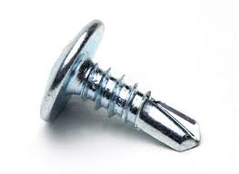

PRECIO POR 100 UNIDADES

